NN_test.
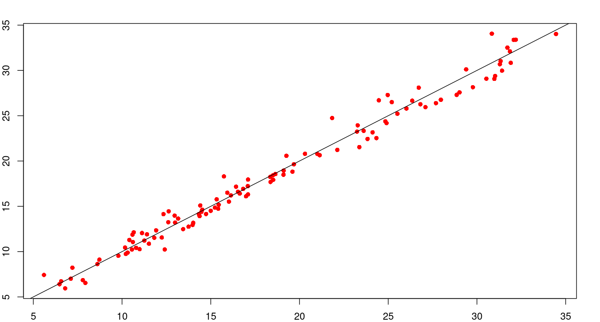
 | test.X.V. | predict_testNN
2 | 15.933 | 16.502192933
5 | 15.334 | 15.773983078
9 | 15.421 | 14.73444418
12 | 14.371 | 13.914215656
20 | 11.815 | 11.529759077
21 | 11.257 | 11.217983594
24 | 10.559 | 10.229360398
25 | 10.318 | 9.8862262162
36 | 6.7939 | 5.9483294189
45 | 19.107 | 18.93802327
46 | 18.644 | 18.561936644
51 | 16.535 | 16.605389731
52 | 16.137 | 16.205207316
59 | 12.992 | 13.211656074
61 | 11.922 | 12.348190751
62 | 11.407 | 11.909527787
64 | 10.614 | 11.056691015
70 | 8.609 | 8.6287649137
75 | 7.7915 | 6.8530361599
76 | 7.9358 | 6.5461624213
80 | 30.841 | 34.055219825
84 | 31.717 | 32.512576745
85 | 31.859 | 32.09973046
88 | 31.908 | 30.836887802
90 | 31.414 | 29.972592566
92 | 30.532 | 29.091664986
96 | 28.861 | 27.301741666
98 | 27.69 | 26.386889917
99 | 27.098 | 25.949086353
105 | 23.617 | 23.327340255
112 | 19.263 | 20.573173965
119 | 34.457 | 34.029720625
121 | 32.073 | 33.375374072
128 | 31.335 | 31.026752998
129 | 31.298 | 30.687460418
133 | 31.026 | 29.386671815
134 | 30.983 | 29.065878352
137 | 29.769 | 28.150046335
139 | 29.019 | 27.575800509
142 | 27.967 | 26.763664441
144 | 26.812 | 26.263924412
146 | 26.027 | 25.794842477
151 | 21.84 | 24.745221469
154 | 24.904 | 24.188940827
160 | 17.101 | 17.95256437
163 | 16.828 | 16.91751092
169 | 15.235 | 14.855968629
170 | 15.002 | 14.503586847
171 | 14.737 | 14.150312589
175 | 13.751 | 12.754364163
182 | 10.99 | 10.266877638
184 | 9.7956 | 9.5399029212
190 | 5.6017 | 7.4259972181
192 | 6.571 | 6.7291264394
193 | 6.477 | 6.3979169596
202 | 18.356 | 18.245963078
214 | 13.164 | 13.648598933
215 | 12.607 | 13.244470206
218 | 11.127 | 12.05631937
220 | 10.41 | 11.284530782
226 | 8.7215 | 9.1131296106
233 | 7.1115 | 7.0071580495
235 | 20.311 | 20.801742613
240 | 19.684 | 19.637893851
245 | 18.499 | 18.418871186
247 | 18.518 | 17.932834163
248 | 18.366 | 17.687534852
254 | 17.095 | 16.310916128
255 | 16.988 | 16.105570186
258 | 16.023 | 15.516351256
260 | 15.447 | 15.166589958
265 | 12.631 | 14.449602621
268 | 12.336 | 14.134852222
270 | 12.966 | 13.971518357
278 | 32.192 | 33.389928862
291 | 29.392 | 30.11515625
300 | 26.721 | 28.097043921
304 | 24.971 | 27.286260432
307 | 24.477 | 26.69833222
308 | 25.202 | 26.503394601
316 | 14.522 | 14.624396758
317 | 14.475 | 14.38529293
318 | 14.33 | 14.138712537
322 | 14.015 | 13.17963458
323 | 13.977 | 12.950393959
325 | 13.448 | 12.486092775
329 | 12.241 | 11.559043895
332 | 11.517 | 10.87314058
334 | 10.791 | 10.422019915
337 | 10.211 | 9.7470057103
344 | 7.2031 | 8.230417546
353 | 21.143 | 20.643726364
359 | 19.1 | 18.487691193
365 | 16.635 | 16.406047905
369 | 14.41 | 15.094051952
379 | 10.66 | 12.128655303
380 | 10.588 | 11.872868133
386 | 10.172 | 10.449884775
387 | 12.409 | 10.236662854
391 | 26.351 | 26.660812939
397 | 25.517 | 25.215300267
400 | 24.838 | 24.375982083
404 | 24.12 | 23.16669152
406 | 24.333 | 22.528968465
409 | 23.372 | 21.536480709
417 | 19.606 | 18.825407339
422 | 16.426 | 17.166360661
432 | 23.278 | 23.942446304
438 | 23.243 | 23.244690473
443 | 23.837 | 22.434500387
449 | 22.133 | 21.226101015
451 | 21.012 | 20.7799275
461 | 15.745 | 18.300812246
465 | 17.088 | 17.230193408

NN_figures
